GUI F7.15
Backlog ID | Backlog Item | User Story Description | Acceptance Criteria
PB_51 | Cập nhật thứ hạng giảng viên | Là BCN khoa, tôi muốn cập nhật ngạch giảng viên để có thể sửa thông tin ngạch giảng viên nhằm quản lý ngạch giảng viên để tính thù lao | AC01 | Chỉ có BCN khoa mới cập nhật được thứ hạng của giảng viên. | 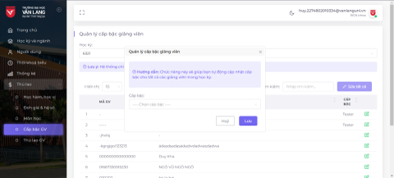
 |  |  | AC02 | Id giảng viên và tên giảng viên không được phép cập nhật.
 |  |  | AC03 | Sau khi lưu dữ liệu nhập thành công, hệ thống đóng Form cập nhật phương thức, hiển thị thông báo "Đã lưu thành công!" ở góc trên bên phải màn hình & tự động ẩn sau 5 giây.
 |  |  | AC04 | Giao diện Cập nhật được mở dưới dạng cửa sổ bật lên và người dùng có thể tự do di chuyển biểu mẫu (có thể kéo được). Người dùng không thể thao tác với các chức năng tạo, cập nhật hoặc xóa khi biểu mẫu Cập nhật đang mở.
 |  |  | AC05 | Người dùng chỉ có thể chọn một trong các cấp độ học thuật đã được tạo trước đó
 |  |  | AC06 | Kiểm tra tài liệu đã qua
 |  |  |  | + Kiểm tra chức năng: Đạt
 |  |  |  | + Kiểm tra tích hợp: Đạt

